功能列表
分类 |  |  |  |  | 描述 | 版本号 | RP | UI | 前端 | 后端
用户端 | 我的 | 登陆 | 微信自动 |  |  | V1.0
 |  | 注册 | 微信自动 |  |  | V1.0
 |  |  | 手机号 | 绑定手机号 | 提交订单时需要 | V1.0
 |  |  |  | 绑定赠积分 | 绑定手机号送x积分 | V1.0
 |  |  |  | 修改手机号 |  | V1.0
 |  | 推荐 | 推荐别人 | 被推荐人绑手机 | 获得推荐分y积分 | V1.0
 |  |  | 被推荐 | 绑手机赠积分 | 获得被推荐分z积分+绑定手机号送x积分 | V1.0
 |  | 个人信息管理 |  |  | 姓名、性别、身份证号 | V1.0
 |  | 店铺收藏 | 收藏列表 |  | 照片、名称、所在城市、所在地区、（如果店铺关闭则标注关闭） | V1.0
 |  |  | 收藏详情查看 |  | 店铺详情页 | V1.0
 |  |  | 取消收藏 |  |  | V1.0
 |  | 其他旅客信息 | 旅客列表
 |  |  | 增删改旅客
 |  | 邮寄地址
 | 钱包 | 现金 | 充值
 |  |  | 申请提现 |  | 如果可以，研究自动打款 | V1.0
 |  | 钱包首页 |  |  |  | V1.0
 |  | 卡 | 在售 | 在售卡列表 |  | V1.0
 |  |  |  | 卡详情 |  | V1.0
 |  |  |  | 购买 |  | V1.0
 |  |  | 我的 | 我的卡列表 |  | V1.0
 |  |  |  | 卡详情 |  | V1.0
 |  |  |  | 退卡 | 1、退还说明、返还金额到账户（卡金额-总折扣）、扣除积分（购卡赠送的积分） 2、无法退卡情况：用户积分不足 | V1.0
 |  |  |  |  | 退现金
 |  | 优惠券列表
 |  | 交易记录 |  |  | 卡片交易、充值、酒店预定交易、其他 | V1.0
 | 当面付款 | 微信扫门店二维码 | 新用户 | 微信授权 | 支付介绍页 | V1.0
 |  |  | 老用户 | 微信授权 | 支付介绍页 | V1.0
 |  | 支付宝等扫二维码 | 新用户 | 手机验证 | 支付介绍页 | V1.0
 |  |  | 老用户 | 手机验证 | 支付介绍页 | V1.0
 |  | 微信进入公众号 | 点击当面付 | 选择门店 | 支付介绍页 | V1.0
 | 经验值 | 经验值获得 |  |  | 通过平台消费时按照省钱金额获得经验值 | V1.0
 |  | 经验值查询
 |  | 经验值升级
 |  | 等级管理
 | 优惠券 | 邀请
 |  | 转赠
 |  | 获取
 | 酒店预定 | 查询酒店 | 要住哪里 | 附近 | 可选择搜索范围，默认5km | V1.0
 |  |  |  | 查询历史 |  | V1.0
 |  |  |  | 匹配酒店 |  | V1.0
 |  |  |  | 匹配地点 |  | V1.0
 |  |  | 选择日期 |  |  | V1.0
 |  |  | 房间类型 |  | 单人床x2、双人床、单人床、单人床x3、圆床；可加床；套房；带厨房 | V1.0
 |  |  | 价格范围 |  | 波形图显示房量趋势，时时显示剩余房量 | V1.0
 |  |  |  | 是否最低价 | 默认以最低价查询，可选择以当前会员等级价格查询 | V1.0
 |  |  | 设备 |  | 都有的则自动选中，部分有的显示部分有的数量 | V1.0
 |  |  | 剩余房数 |  | 实时显示在右侧剩余房数，并加载酒店相关信息 | V1.0
 |  | 酒店信息 | 简要信息 |  |  | V1.0
 |  |  | 详细信息 |  |  | V1.0
 |  |  | 酒店图片浏览 |  |  | V1.0
 |  | 房间信息 | 简要列表 |  |  | V1.0
 |  |  | 详细信息 |  |  | V1.0
 |  |  | 房间图片浏览 |  |  | V1.0
 |  | 价格显示 | 会员价 | 非持卡会员 | 1、显示并可购买全部上架状态会员卡 2、不显示下架会员卡 | V1.0
 |  |  |  | 持卡会员 | 1、显示并可购买全部上架状态会员卡，已持有会员卡不需要重复购买，直接享受折扣； 2、已持有的有效会员卡下架仍可见 3、无效会员卡不可见 | V1.0
 |  |  | 会员体验券 |  | 1、显示并可购买全部上架状态会员卡 2、不显示下架会员卡 | V1.0
 |  | 下单 | 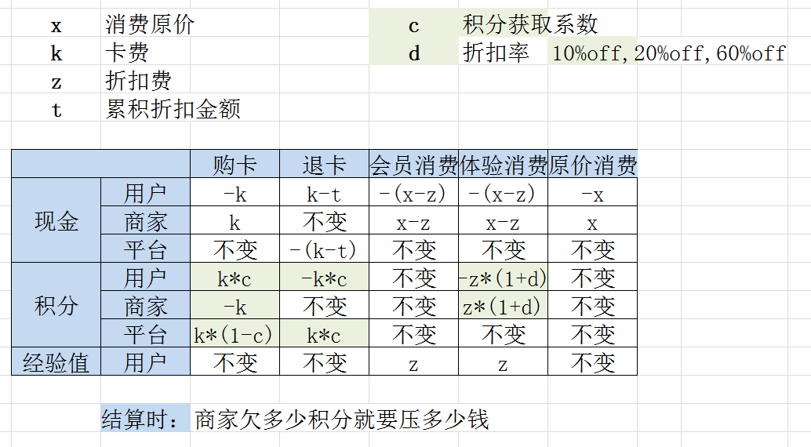 |  |  | V1.0
 | 评价信息 | 用户评价 | 酒店评价
 |  |  | 房型评价
 |  |  | 房间评价
 |  |  | 服务员评价
 |  |  | 自定义评价
 | 订单管理 （旅程） | 当前行程 |  |  | 显示待住订单的全部信息 | V1.0
 |  | 订单列表 |  |  |  | V1.0
 |  | 订单详情 |  |  |  | V1.0
 |  | 订单支付 |  |  |  | V1.0
 |  | 取消订单 |  |  | 未支付的可以随时取消，已支付的不可取消 | V1.0
 |  | 删除订单 |  |  | 取消、已完成的订单可删除，不是实际删除只是在用户端隐藏 | V1.0
 |  | 我的评价
管理端 | 用户信息 | 列表 |  |  |  | V1.0
 |  | 详情 |  |  |  | V1.0
 |  | 修改 |  |  |  | V1.0
 |  | 删除 |  |  |  | V1.0
 | 品牌/商家 | 列表 |  |  |  | V1.0
 |  | 增加 |  |  |  | V1.0
 |  | 详情 |  |  |  | V1.0
 |  | 修改 |  |  |  | V1.0
 |  | 商家关闭 |  |  |  | V1.0
 |  | 删除 |  |  |  | V1.0
 | 酒店 | 列表 |  |  |  | V1.0
 |  | 增加 |  |  |  | V1.0
 |  | 详情 |  |  |  | V1.0
 |  | 修改 |  |  |  | V1.0
 |  | 删除 |  |  |  | V1.0
 | 房型 | 列表 |  |  |  | V1.0
 |  | 增加 |  |  |  | V1.0
 |  | 详情 |  |  |  | V1.0
 |  | 修改 |  |  |  | V1.0
 |  | 删除 |  |  |  | V1.0
 | 订单 | 列表 |  |  |  | V1.0
 |  | 增加 |  |  |  | V1.0
 |  | 详情 |  |  |  | V1.0
 |  | 修改 |  |  |  | V1.0
 |  | 删除 |  |  |  | V1.0
 | 会员卡管理 | 会员卡列表 |  |  | 卡照片、名称、金额、折扣、出售状态 | V1.0
 |  | 新增 |  |  | 名称、起止日期、次数限制、累计金额限制、费用、折扣、适用店面、描述、卡照片 | V1.0
 |  | 归档/删除 |  |  | 未上架过的产品可删除，上架过的只能归档，归档自动下架 | V1.0
 |  | 修改详情 |  |  | 未上架过的产品可修改 | V1.0
 |  | 归档列表 |  |  | 卡照片、名称、金额、折扣；可从归档状态恢复 | V1.0
 | 出售会员卡 | 上架 |  |  | 上架后会员卡信息不可修改、不可删除，上架后会员可见，不可使用 | V1.0
 |  | 下架 |  |  | 下架后未购买过会员卡的会员不可见，不可使用； | V1.0
 | 交易汇总 | 列表 |  |  | 实际流水 | V1.0
 |  | 积分、资金总账 |  |  | 平台、商家分别的积分、资金汇总后的数 | V1.0
 | 提现 | 自动转账 |  |  |  | V1.0
 |  | 账户设定 |  |  |  | V1.0
 | 评价 | 评价项目 | 列表
 |  |  | 增加
 |  |  | 详情
 |  |  | 修改
 |  |  | 删除
 |  | 用户评价 | 列表
 |  |  | 增加
 |  |  | 详情
 |  |  | 修改
 |  |  | 删除
 | 房态管理 | 控制房态 | 正常房
 |  |  | 小时房
 |  |  | 午夜房
 |  |  | 特价房
 | 活动价格 | 列表 |  |  |  | V1.0
 |  | 增加 |  |  |  | V1.0
 |  | 详情 |  |  |  | V1.0
 |  | 修改 |  |  |  | V1.0
 |  | 删除 |  |  |  | V1.0
 | 操作日志 | 列表 |  |  |  | V1.0
 |  | 详情 |  |  |  | V1.0
 | 权限管理 | 人员 | 列表 |  |  | V1.0
 |  |  | 增加 |  |  | V1.0
 |  |  | 详情 |  |  | V1.0
 |  |  | 修改 |  |  | V1.0
 |  |  | 删除 |  |  | V1.0
 |  | 岗位 | 列表 |  |  | V1.0
 |  |  | 增加 |  |  | V1.0
 |  |  | 详情 |  |  | V1.0
 |  |  | 修改 |  |  | V1.0
 |  |  | 删除 |  |  | V1.0
 |  | 人员岗位设置 | 列表 |  |  | V1.0
 |  |  | 增加 |  |  | V1.0
 |  |  | 详情 |  |  | V1.0
 |  |  | 修改 |  |  | V1.0
 |  |  | 删除 |  |  | V1.0

